水道料金計算ツール
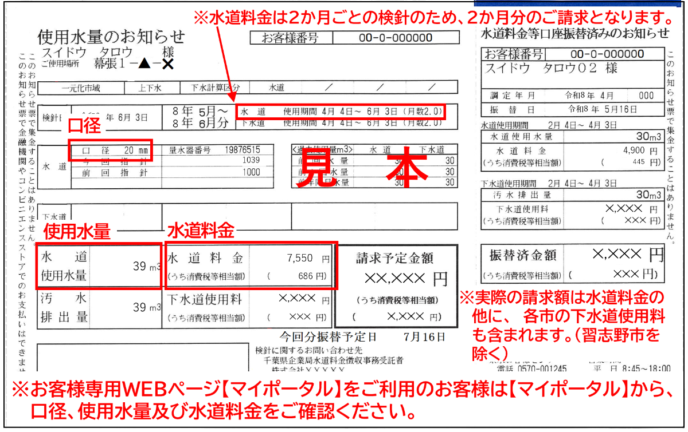
千葉県営水道 水道料金計算ツール（２か月分・税込）
令和８年４月１日の水道料金改定後の２か月分の水道料金を計算します。（水道料金は２か月ごとに検針しています。） |  |  |  |  |  |  |  | ○検針票(使用水量のお知らせ)
下記の「口径」をプルダウンから選択し、「使用水量」に２か月分の使用水量を入力してください。
※現在、使用している「口径」や「使用水量」については、「検針票(使用水量のお知らせ)」をご確認ください。

①プルダウンから使用口径を選択
②使用水量を整数で入力
 | 口径 | 20 | ｍｍ
 | 使用水量 | 39 | ㎥
 | 使用期間 | 2 | か月

 |  | 改定前料金 (～令和8年3月) |  | 改定後料金 (令和8年４月～) |  | 改定額

 | 水道料金 | 6,340 | 円 | 7,550 | 円 | 1,210 | 円
 | うち消費税 | 576 | 円 | 686 | 円 | 110 | 円
 | （参考） １か月あたり | 3,170 | 円 | 3,775 | 円 | 605 | 円

